(書式-2)改訂
建築物概要書 |  |  |  |  |  |  |  |  | （HPより最新版をダウンロードして使用のこと） |  |  |  |  |  |  |  |  |  |  |  |  |  |  |  |  |  |  |  |  | (書式-2) 2019.2.28改訂

件 名
建築場所
建物用途
地域指定 |  | □ | 防火 |  |  |  |  | □ |  |  | 準防火 |  |  |  |  |  |  |  |  |  | □ |  |  |  | 無指定 |  |  |  |  |  |  | (どれか一つの□を■にしてください。)
面 積 |  | 敷地面積 |  |  |  |  |  |  |  |  |  |  |  |  |  |  |  |  | ㎡ |  | 建築面積 |  |  |  |  |  |  |  |  |  |  |  |  |  |  |  |  |  |  | ㎡
 |  | 延床面積 |  |  |  |  |  |  |  |  |  |  |  |  |  |  |  |  | ㎡ |  | 基準階面積 |  |  |  |  |  |  |  |  |  |  |  |  |  |  |  |  |  |  | ㎡
階 数 |  | 地下： |  |  |  | 階、 |  |  |  |  | 地上： |  |  |  |  |  |  |  |  |  |  |  |  | 階、 |  |  |  |  | 搭屋： |  |  |  |  |  |  |  | 階
高さ・スパン |  | 軒 高 |  |  |  |  |  |  |  |  |  |  |  |  |  |  |  |  | m |  | 建築物高さ |  |  |  |  |  |  |  |  |  |  |  |  |  |  |  |  |  |  | m
 |  | 最高部高さ |  |  |  |  |  |  |  |  |  |  |  |  |  |  |  |  | m |  | 基準階 階高 |  |  |  |  |  |  |  |  |  |  |  |  |  |  |  |  |  |  | m
 |  | 1階 階高 |  |  |  |  |  |  |  |  |  |  |  |  |  |  |  |  | m |  | 標準スパン |  |  |  |  |  |  |  |  | Ｘ： |  |  |  |  | m |  | Ｙ： |  |  |  | m
 |  | 建築物の幅高さ比 （建築物の 高さ/幅） |  |  | 長辺方向： |  |  |  |  | 0.00 |  |  |  | ＝ |  | ( | 0.00 |  |  | / |  | 72.50 |  |  |  | ) |  | 短辺方向： |  |  | 0.00 |  | ＝ | ( |  | 0.00 |  | / | 28.80 |  |  | )
主 体 構 造 | 地業形式 | (選択してください) |  |  |  |  |  |  |  |  |  |  |  |  |  |  |  |  |  |  | 代表的な柱・大梁の仕口部回り(立面図)および ダイアフラムの形状(平断面図)
 | 基礎構造 | （選択してください）
 | 構造形式/構造種別 （地上階） | Ｘ方向： |  | （選択してください） |  |  |  |  |  |  |  | S造(柱CFT) |  |  |  |  |  |  |  |  | 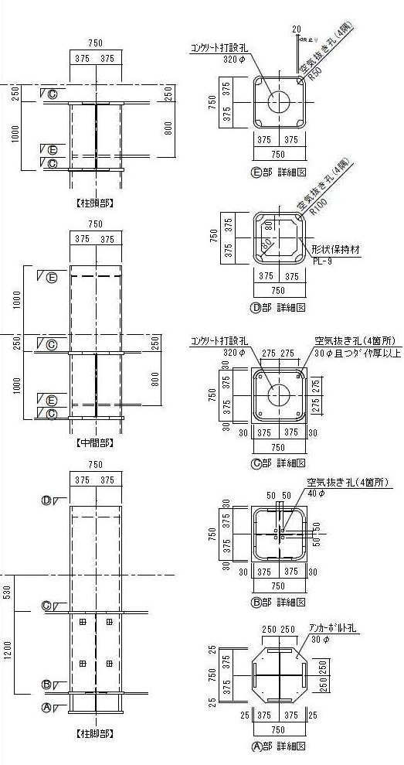 （文字が読めるように図面を添付のこと）
 |  | Ｙ方向： |  | （選択してください） |  |  |  |  |  |  |  | S造(柱CFT)
 | 構造設計上 の特色

 | 柱・大梁 断面形状 及び 材料 | 鉄骨：
 |  | 柱：

 |  | 大梁：

 |  | コンクリート：
 |  | 充填コンクリート： |  |  | Fc |  |  |  |  | 、 |  |  | 、 |  |  |  |  | 、
 |  | 被覆コンクリート： |  |  | Fc |  |  |  |  | 、 |  |  | 、 |  |  |  |  | 、
 |  | 一般コンクリート： |  |  | Fc |  |  |  |  | 、 |  |  | 、 |  |  |  |  | 、
 |  | 鉄筋：
 | 耐力壁その他 | (主要なものを一つ選んでください)
 | 柱・梁 接合部の形式 | 柱継手： |  | (選択してください) |  |  |  |  | その他の場合、この文を消して具体的に記入してください
 |  | 柱・梁接合形式： |  |  | （使用している形式の前の□を■にしてください）
 |  |  |  |  | □ |  | ブラケット方式 |  |  |  |  | □ |  |  | ノンブラケット方式
 |  | 柱・梁 仕口部 |  | フランジ |  |  |  |  |  |  |  | －
 |  |  |  | ウェブ
 |  | 大梁 継手部 |  | フランジ | (選択してください)
 |  |  |  | ウェブ | (選択してください) |  |  |  |  |  |  | (選択してください)
 | 床形式 | (主要なものを選択してください)
 | 非耐力壁 | 外壁 |  | (主要なものを選択してください) |  |  |  |  |  |  |  |  |  |  |  |  |  |  |  |  | 内壁 |  |  |  |  |  | (主要なものを選択してください)
 | 耐火被覆 | (主要なものを選択してください) |  |  |  |  |  |  |  |  |  |  |  |  |  |  |  |  |  |  | （ |  | その他の場合、この文を消して 具体的に記入してください |  |  |  |  |  |  |  |  |  |  |  |  |  |  |  |  |  |  | )
無耐火被覆ＣＦＴ造柱の有無 |  | （選択してください） |  |  | （「有」を選択した場合に選択してください）
施工計画上の特色
 |  | ;

